Sheet1
1. Bước 1 chuẩn hóa dữ liệu

username | course1 | group1
20220207@eaut.edu.vn | ITH1208(TT_1_1_2023) | DCOT13.10.1
20220071@eaut.edu.vn | ITH1208(TT_1_1_2023) | DCOT13.10.1
20220576@eaut.edu.vn | ITH1208(TT_1_1_2023) | DCOT13.10.3
20221029@eaut.edu.vn | ITH1208(TT_1_1_2023) | DCOT13.10.5

1. Bước 2 copy dữ liệu ra Notepad

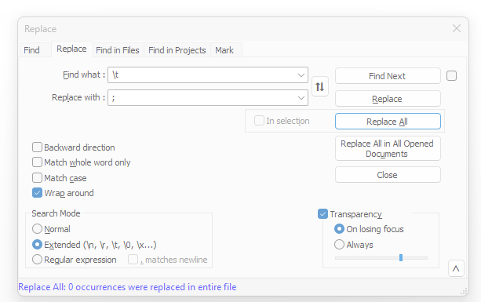
lưu dạng CSV hoặc TXT

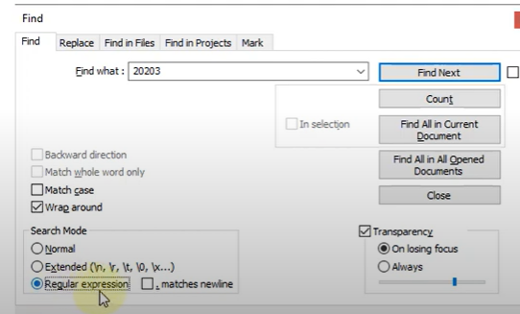

thay khoảng trắng \t bằng ; | chú ý phải để extended
chú ý nếu có ; ở cuối dòng là ko ok

Sau đó lưu vào file txt

